Inicio
AJR SOLUTIONS |  | Ingresá
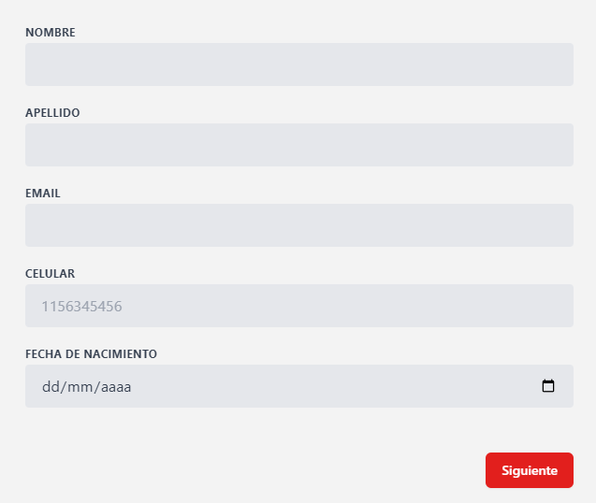
IMAGEN COPADA | LOGIN CON CAMPOS A COMPLETAR
 |  |  | Crear Cuenta | Ya tengo Cuenta

 |  |  | Usuario | txtBox
 |  |  | Contraseña | txtBox

Informacion sobre donaciones, y cosas

Footer

Donante - DetalleFilial
AJR SOLUTIONS | Filiales |  | Perfil | LogOut
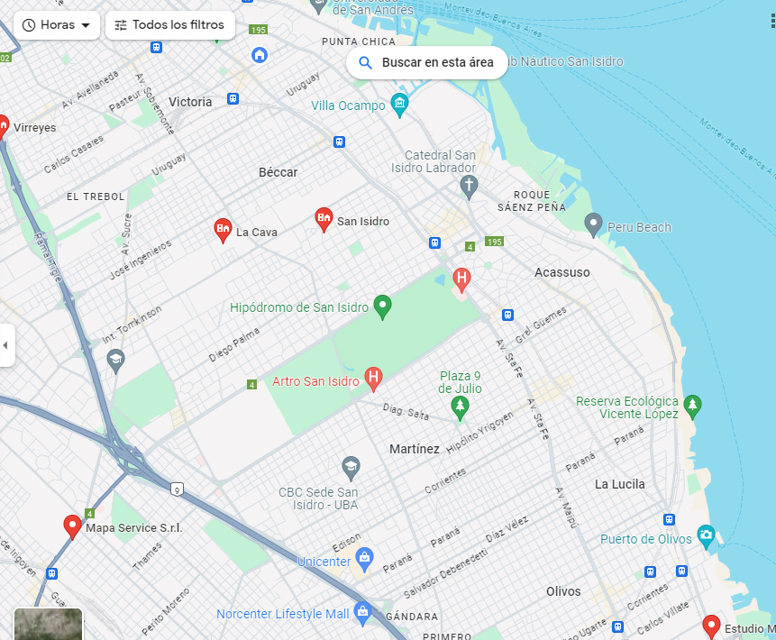
NOMBRE FILIAL

DETALLES FILIAL

IMAGEN

 |  | BOTON A PUBLICACIONES DE LA FILIAL

Footer

